Содержание
 |  |  | ИП Харченко Юрий Викторович

 |  |  | 360004, Кабардино-Балкарская Респ, Нальчик г, Чайковского ул, 30, 15

Дата : 04.09.2023 |  |  |  | https://it-sistemnik.ru/
Тел: 7 (996) 3305380 |  |  |  | admin@it-sistemnik.ru

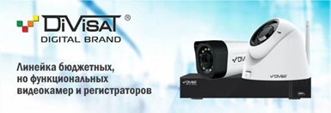
 | ПРАЙС-ЛИСТ

 | 1 | #'GSM сигнализация'!A5

 | 2 | #'Видеонаблюдение'!A5

 | 3 | #'Защита корпоративной информации'!A5

 | 4 | #'Кабельная продукция'!A5

 | 5 | #'Компьютерное оборудование'!A5

 | 6 | #'Наши разработки внедрения'!A5

 | 7 | #'ПО Инфо предприятие'!A5

 | 8 | #'Сетевое оборудование'!A5

 | 9 | #'Сопутствующая продукция'!A5

 | 10 | #'ТОРГОВОЕ ОБОРУДОВАНИЕ'!A5

 | 11 | #'Умный Дом'!A5

 | 12 | #'Чековые ленты этикетки'!A5

 | * Внимание Прайс-Лист не является публичной офертой. ** На отсутствующие товары указана последняя продажная цена.

